Sheet1
更新（js）
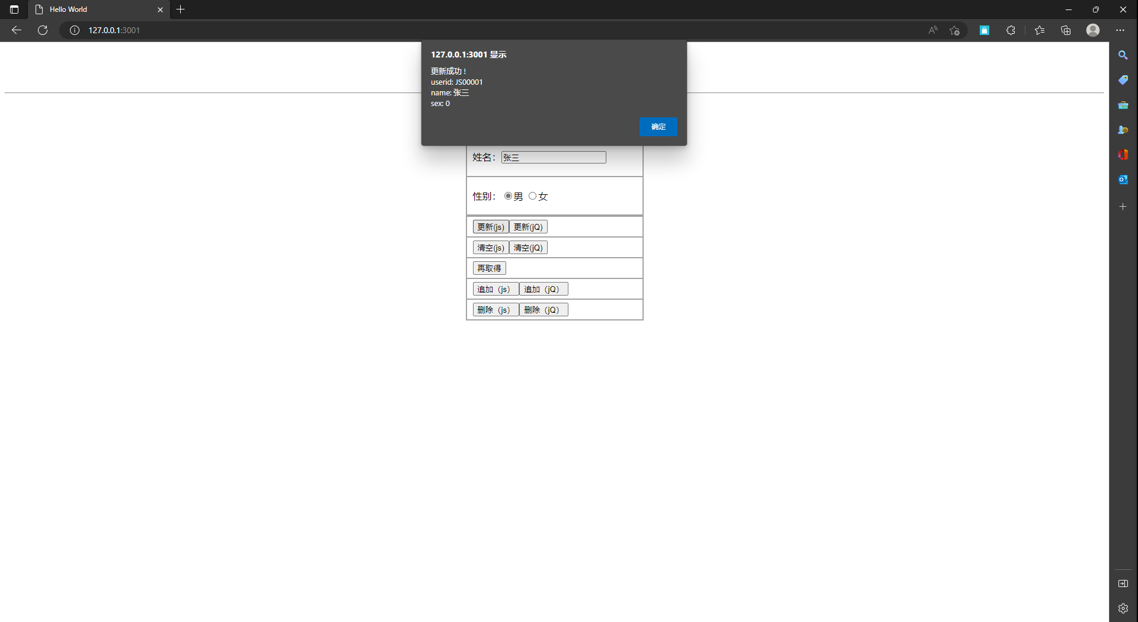

更新（jQ）


清空（js）
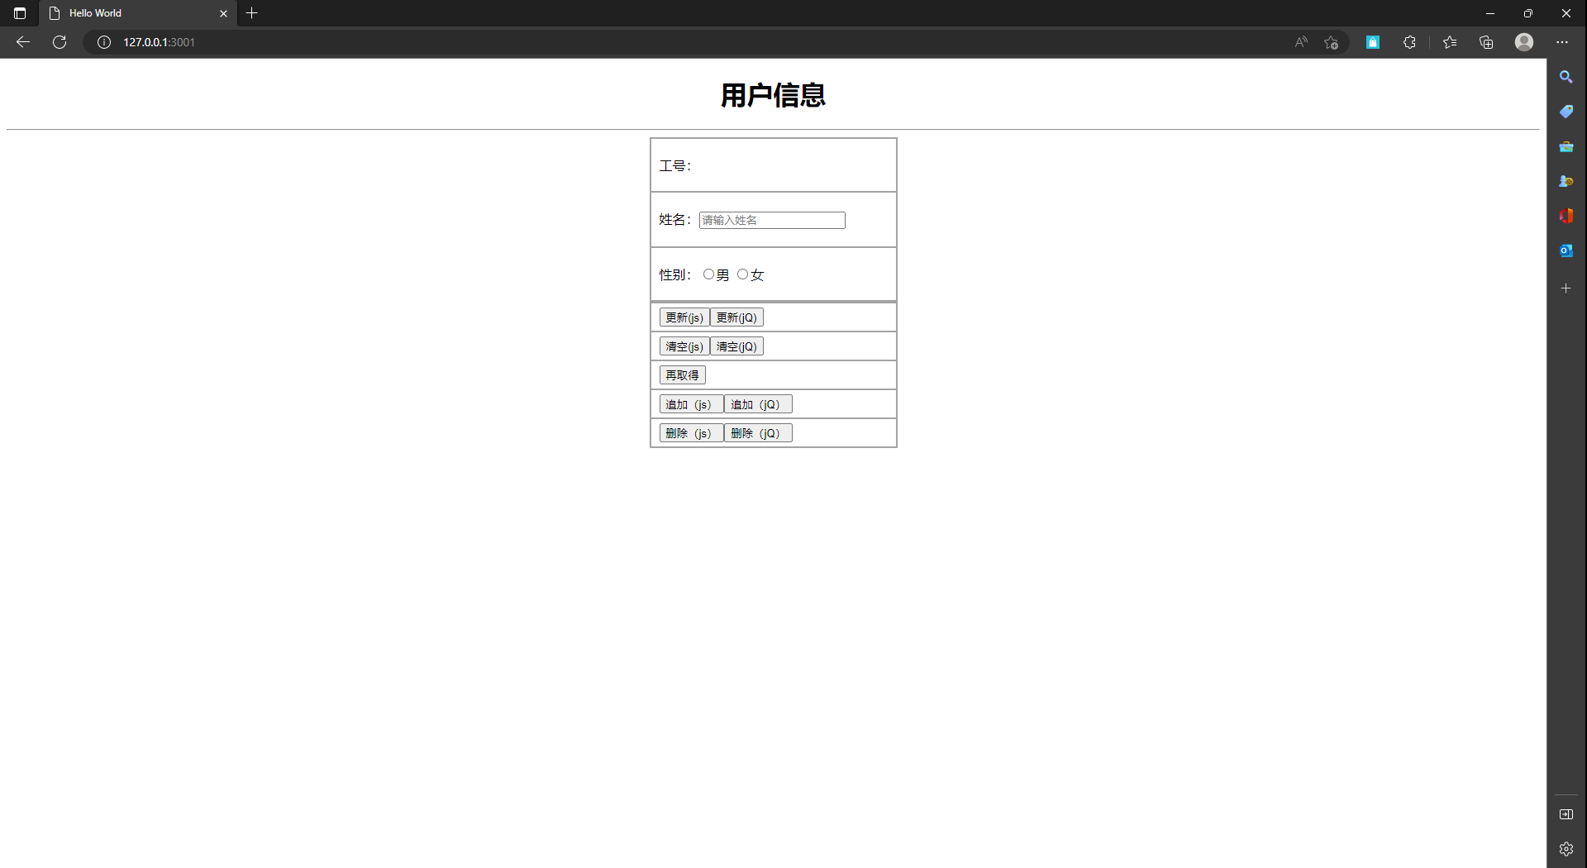

再取得




清空（jQ）

追加（js）
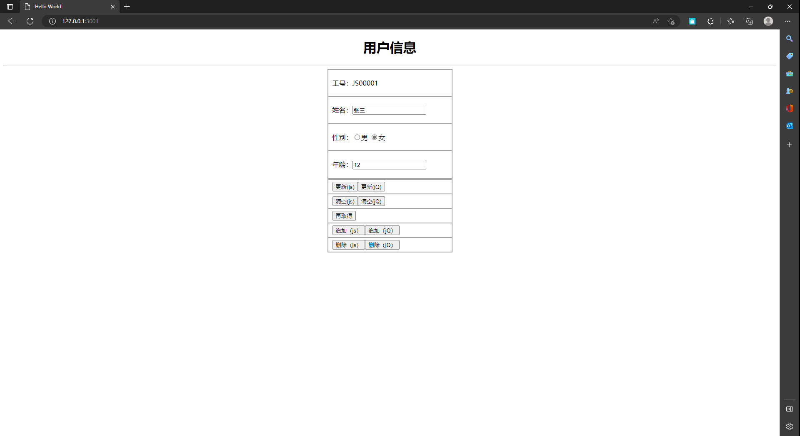

追加（jQ）
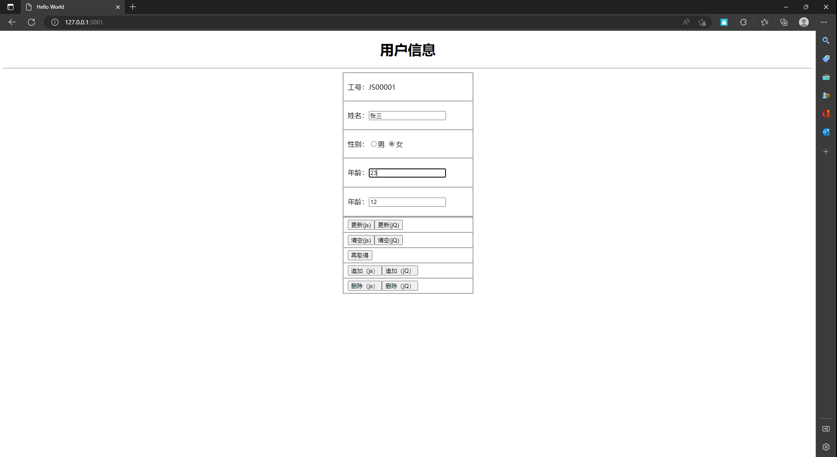

删除（js）

删除（jQ）

